Arkusz2
 | PHOBOS 29
 | Configurateur / Demande de devis
 | https://www.yacht-broker.fr/bateaux-neufs/voiliers-neufs/dalpol-yacht-france/phobos-29
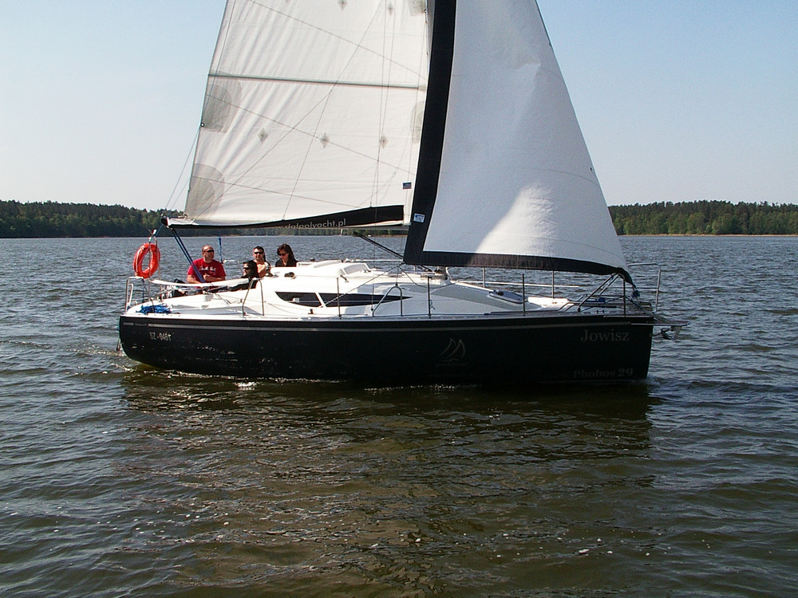

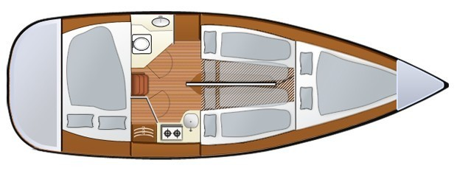

 | CARACTÉRISTIQUE TECHNIQUE
 | Longueur : 9.15m/8.50m
 | Largeur : 2.95m
 | Tirant d'eau :
 | - dérive pivotante: 0.40m - 1.50m
 | - quille fixe: en option
 | Hauteur en cabine : 1.95m
 | Lest : 900kg
 | Dérive relevable : 105kg
 | Nombre de cabine : 2 ou 3
 | Nombre de couchage : 6-10
 | Poids total : env.2850kg
 | Catégories de conception : C (8) (version dériveur); B (8) (version quillard)
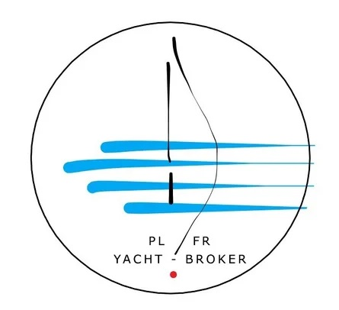
 | Réservoir d’eau : 50l
 | Réservoir d’eaux noires : 50l
 | Réservoir gasoil : 40l
 | Mât : 11m
 | Voiles : GV et Foc (max. 37m²)

 | ÉQUIPEMENT STANDARD
 | Coque et pont
1 | Coque et pont blancs
2 | Œuvres vives blancs (d’autres couleurs en option)
3 | Surfaces antidérapantes sur le pont blanc
4 | Vaigrage blanc
5 | Lestage interne – 900 kg (résine + grenaille d'acier)
6 | Dérive pivotant en acier. La barre. Safran sur tableau, pivotant.
7 | Panneau coulissante en plexiglas
8 | Panneau de la descente en plexiglas avec grille de ventilation
9 | Fermeture du bateau
10 | Compartiment d'ancre avec drainage
11 | Coffres dans le cockpit
 | Accastillage en acier A2:
12 | Balcon de proue
13 | Balcons de poupe avec œil pour bouée de sauvetage
14 | Chandeliers - 6pcs.
15 | Chandeliers en V 2pcs.
16 | Cadènes des haubans et galhaubans fixés sur les côtés.
17 | Cadènes des bas-haubans stabilisateurs fixés sur le pont
18 | Taquets d'amarrage - 4 pièces
19 | Dérive pivotant en acier. La barre. Safran sur tableau, pivotant.
20 | Support du moteur auxiliaire fixé sur le tableau arrière
 | Gréement
 | Gréement dormant:
21 | Mât double barre de flèche + bôme en aluminium, anodisé
22 | Haubans + ridoirs
23 | Galhaubans + ridoirs
24 | Bas-haubans + ridoirs
25 | Étai
26 | Pataras avec corde souple fi 8
 | Gréement courant :
27 | Palan de grand voile
28 | Drisse de grand-voile
29 | Drisse de foc
30 | Hale-bas souple
31 | Palans de dérive et safran
32 | Balancine
33 | Rail de foc auto-vireur
34 | 2 sacs à cordes
35 | Bloqueurs Easylock pour 4 cordes
36 | 2 winch à deux vitesses 30 LEWMAR (winch auto-grippant en option)
37 | 2 emplacements pour les winchs supplémentaires
 | Voiles
38 | Grand-voile – 21m² ,,full batten,, 2 prise de ris
39 | Foc sur enrouleur – 14,5m² (en option 17m²)

 | Aménagement intérieur
 | Zone avant :
40 | Couchette double
41 | Niches/étagères de rangement, Prise USB, 12V et 220V
 | Carré :
42 | Deux couchettes latérales convertibles en double
43 | Coffres sous les sièges
44 | Appuis lombaires
45 | Tableau électrique à tribord avec prise USB, 12V et 220V
46 | Casiers suspendus des deux côtés
47 | Niches/étagères de rangement à côté des casiers
48 | Fenêtre de pont non ouvrante en plexiglas teinté
49 | Ventilateur solaire au-dessus de la cuisine
50 | Fenêtre
51 | Boîte à dérive
52 | Table pliante
53 | Escalier
54 | Armoire à batteries sous l'escalier
 | Zone arrière :
52 | Deux cabines fermées avec fenêtres supplémentaires
53 | Penderie dans chaque cabine
54 | Compartiment à bagages arrière
55 | Prise USB, 220 et 12V, Ventilateur solaire dans chaque cabine
 | Cuisine :
56 | Cuisinière à gaz à deux feux ,,Dometic,,
57 | Évier
58 | Casier + niche/étager
59 | Tiroir sous la cuisinière. Réfrigérateur/congélateur 72l
 | Cabine sanitaire :
60 | Meuble avec lavabo
61 | Petite armoire
62 | WC marin électrique avec réservoir d'eaux noires. Douche. Chauffe-eau.
 | Installations
 | Installation d'eau :
64 | Réservoir d'eau potable 100 l. Chauffe-eau.
65 | Pompe à pression
66 | Robinets dans la cuisine et la cabine sanitaire
 | Installation de gaz :
67 | Emplacement pour 1 bouteille de gaz dans le coffre du cockpit
68 | Réducteur
69 | Tuyaux de gaz
70 | Vanne d'arrêt sur la bouteille de gaz
 | Installations électriques :
71 | Interrupteur principal
72 | Tableau de distribution 2x6 circuits
73 | Voltmètre
74 | Éclairage LED
75 | Installation 220V et 12V, 1 prise 220V et 12V sur tableau électrique et dans chaque cabine
 | PRIX TOTAL ÉQUIPEMENT STANDARD HORS TVA |  |  | 44,500.00 €

 | OPTIONS ADDITIONNELLES
1. | Quille longue | 0 | 2,900.00 € | 0.00 €
2. | Quille fixe | 0 | 5,600.00 € | 0.00 €
3. | Dérive sabre (relevable) | 0 | 3,800.00 € | 0.00 €
4. | Dérive sabre (relevable) en acier inoxydable | 0 | 5,800.00 € | 0.00 €
5. | Dérive pivotante - (en supplément) | 0 | 250.00 € | 0.00 €
6. | Accastillage en acier inoxydable A4 (sans support moteur auxiliaire) | 0 | 1,200.00 € | 0.00 €
7. | Coque de couleur autre que blanche (en supplément de prix) | 0 | 1,250.00 € | 0.00 €
8. | Antifouling | 0 | 980.00 € | 0.00 €
9. | Surface antidérapante de couleur grise | 0 | 750.00 € | 0.00 €
10. | Bande colorée sur le côté | 0 | 250.00 € | 0.00 €
11. | Guindeau manuel + delphinière avec davier | 0 | 320.00 € | 0.00 €
12. | Balcon d'étrave | 1 | standard | 0.00 €
13. | 2 Balcons arrières | 1 | standard | 0.00 €
14. | 2 chaises sur les balcons arrières (en supplément de prix) | 0 | 380.00 € | 0.00 €
15. | 2 Demi-balcons | 1 | standard | 0.00 €
16. | Filière avec 4 chandeliers | 1 | standard | 0.00 €
17. | Filière doubles + ceintures doubles | 0 | 300.00 € | 0.00 €
18. | Support de mât (fix) | 1 | standard | 0.00 €
19. | Support de mât régulé (en supplément de prix) | 0 | 190.00 € | 0.00 €
20. | Support de mât démontable - (en supplément de prix) | 0 | 220.00 € | 0.00 €
21. | Système de démâtage avec son palan et drisse | 0 | 490.00 € | 0.00 €
22. | Enrouleur de voile d'avant | 0 | 510.00 € | 0.00 €
23. | Lazy Jack + drisse | 0 | 310.00 € | 0.00 €
24. | Mât plus haut + surface de voiles plus grande (en supplément de prix) | 0 | 990.00 € | 0.00 €
25. | 2 winchs d'écoutes (en supplément) | 1 | standard | 0.00 €
26. | 2 winchs d'écoutes auto-grippants (en supplément de prix) | 0 | 690.00 € | 0.00 €
27. | Bloqueur à trois voies | 1 | standard | 0.00 €
28 . | Bloqueur à quatre voies + poulie directionnels | 0 | 260.00 € | 0.00 €
29. | Bloqueur à deux voies SPINLOCK (en supplément de prix) |  | *****
30. | Bloqueur trois voies SPINLOCK (en supplément de prix) | 0 | 220.00 € | 0.00 €
31. | Bloqueur à quatre voies SPINLOCK (en supplément de prix) | 0 | 250.00 € | 0.00 €
32. | Échelle de poupe pliante | 0 | 260.00 € | 0.00 €
33. | Échelle de poupe pliante à marches plats | 0 | 290.00 € | 0.00 €
34. | Échelle de proue | 0 | 290.00 € | 0.00 €
35. | Support moteur auxiliaire | 1 | standard | 0.00 €
36. | Support moteur auxiliaire renforcé pour moteur > 6CV (en supplément de prix) | 0 | 210.00 € | 0.00 €
37. | Fixation pour le panneau de descente | 0 | 80.00 € | 0.00 €
38. | Palan de pataras | 0 | 220.00 € | 0.00 €
39. | Génois au lieu du foc (en supplément de prix) | 0 | 390.00 € | 0.00 €
40. | Système de prise de ris rapide | 0 | 360.00 € | 0.00 €
41. | Gennaker avec équipement (sur mesure) | 0 | 0.00 € | 0.00 €
42. | Protection UV du foc ou génois | 0 | 190.00 € | 0.00 €

 | Cockpit
43. | Bimini | 0 | 2,700.00 € | 0.00 €
44. | Capote de roof | 0 | 1,300.00 € | 0.00 €
45. | Pare-soleil | 0 | 290.00 € | 0.00 €
46. | Éclairage du cockpit LED | 0 | 230.00 € | 0.00 €
47. | Teck dans le cockpit | 0 | 2,900.00 € | 0.00 €
48. | Fermeture du cockpit par une banquette avec siège pour le skipper |  | ***** | 0.00 €
49. | Système de direction avec colonne et barre à roue | 0 | 3,700.00 € | 0.00 €
50. | Douche de cockpit (eau du réservoir) | 0 | 390.00 € | 0.00 €
51. | Douche de cockpit (installation d'eau externe) | 0 | 760.00 € | 0.00 €
52. | Table de cockpit | 0 | 310.00 € | 0.00 €
53. | Haut-parleurs de cockpit 2 pcs. | 0 | 220.00 € | 0.00 €
 | Instruments
54. | Éclairage sous barre de flèche (lampe ou filaire LED) | 0 | 270.00 € | 0.00 €
55. | Éclairage de navigation (feu à trois zones + feu de mouillage en tête de mât) | 0 | 310.00 € | 0.00 €
56. | Compas avec rétro-éclairage | 0 | 330.00 € | 0.00 €
57. | Anémomètre - (i40 Raymarine) | 0 | 990.00 € | 0.00 €
58. | Log + sondeur + température de l'eau - (i40 Bidata Raymarine) | 0 | 910.00 € | 0.00 €
59. | Indicateur de vent | 0 | 140.00 € | 0.00 €
60. | Propulseur d'étrave | 0 | 2,700.00 € | 0.00 €
 | Intérieur
61. | Plancher - teck stratifié contreplaqué | 1 | standard | 0.00 €
62. | Contreplaqué HPL sur les côtés int. Du carré au lieu de tissu (en supplément) | 0 | 270.00 € | 0.00 €
63. | Intérieur du carré avec des placards au lieu de niches | 1 | standard | 0.00 €
64. | Canapé d'angle (en supplément) | 0 | 980.00 € | 0.00 €
65. | Couchette supplémentaire convertible | 0 | 250.00 € | 0.00 €
66. | Couchette avant fermée (porte coulissante) | 0 | 750.00 € | 0.00 €
67. | Couchette arrière fermée | 0 | 750.00 € | 0.00 €
68. | Placard dans le carré | 0 | 280.00 € | 0.00 €
69. | Placard dans la couchette arrière | 0 | 310.00 € | 0.00 €
70. | Placard dans la couchette avant | 0 | 310.00 € | 0.00 €
71. | Placard avec miroir dans la cabine WC | 0 | 390.00 € | 0.00 €
72. | Étagère supplémentaire derrière la cabine WC | 0 | 240.00 € | 0.00 €
73. | Étagère supplémentaire dans la baille à mouillage | 0 | 190.00 € | 0.00 €
74. | Casier fermé dans la couchette arrière 2 pcs | 0 | 360.00 € | 0.00 €
75. | Miroir éclairé par LED dans la cabine WC | 0 | 240.00 € | 0.00 €
76. | Éclairage sous les armoires dans le carré (filaires LED) | 0 | 260.00 € | 0.00 €
77. | Éclairage au plafond (filaire LED) | 0 | 290.00 € | 0.00 €
78. | Fenêtre ouvrante dans la couchette arrière | 0 | 290.00 € | 0.00 €
79. | Fenêtre ouvrante dans la cabine WC | 0 | 290.00 € | 0.00 €
80. | Trappe d’aération au-dessus de la cuisine |  | *****
81. | Trappe d’aération dans la cabine WC |  | *****
82. | Trappe d'ouverture au-dessus de la table dans le carré | 0 | 320.00 € | 0.00 €
83. | Fenêtres en plexiglas sur la coque 6pcs. avec modification int. | 0 | 1,450.00 € | 0.00 €
84. | Réfrigérateur encastré 40 l | 0 | 1,250.00 € | 0.00 €
85. | Réfrigérateur portable 18l |  | *****
86. | Micro-ondes | 0 | 330.00 € | 0.00 €
87. | TV 19''/DVD | 0 | 440.00 € | 0.00 €
88. | TV antenne GLOMEX | 0 | 220.00 € | 0.00 €
89. | Oreiller 20 | 0 | 25.00 € | 0.00 €
90. | Oreiller avec logo | 0 | 35.00 € | 0.00 €

 | Installations
91. | Installation d'eau - Réservoir d'eau douce de 50 litres, 1 pompe électrique, 1 robinet, lavabo, évier | 1 | standard | 0.00 €
92. | Installation d'eau - Réservoir d'eau douce de 20 litres, 1 pompe électrique, 1 tuyau, lavabo, évier |  | *****
93. | Installation d'eau extérieure dans la cuisine | 0 | 450.00 € | 0.00 €
94. | Installation gaz + réchaud deux feux, vanne gaz, régulateur | 1 | standard | 0.00 €
95. | Installation 220 V - prise extérieure + installation chargeur de batterie + connexion électrique au port de plaisance + câble de 20 m | 1 | standard | 0.00 €
96. | Installation 220 V - prise interne + prise 220 V (1 pièce) | 0 | 135.00 € | 0.00 €
97. | Installation électrique pour panneau solaire | 0 | 250.00 € | 0.00 €
98. | Prise supplémentaire 12 V | 0 | 45.00 € | 0.00 €
99. | Prise supplémentaire 220 V | 0 | 65.00 € | 0.00 €
100. | Chargeur de batterie INTELLE pour 1 batterie | 0 | 310.00 € | 0.00 €
101. | Chargeur de batterie INTELLE pour 2 batteries | 0 | 410.00 € | 0.00 €
102. | Chargeur de batterie INTELLE pour 3 batteries | 0 | 510.00 € | 0.00 €
103. | Prise chargeur de batterie par moteur | 0 | 160.00 € | 0.00 €
104. | Système audio - (Radio + lecteur CD + USB + 2 haut-parleurs) | 0 | 340.00 € | 0.00 €
105. | Installation pour le chauffage (sans poêle) | 0 | 610.00 € | 0.00 €
106. | Chauffage (Webasto) | 0 | 2,450.00 € | 0.00 €
107. | Chauffage avec eau chaude | 0 | 3,600.00 € | 0.00 €
108. | Douche dans la cabine WC | 0 | 990.00 € | 0.00 €
109. | Douche dans la cabine WC avec ballon d'eau chaude | 0 | 2,000.00 € | 0.00 €
110. | WC chimique | 0 | 250.00 € | 0.00 €
111. | WC marin avec installation, réservoir et système de vidange manuel | 0 | 1,330.00 € | 0.00 €
 | Autres
112. | Support (ber) du yacht en composite couleur | 0 | 510.00 € | 0.00 €
113. | Support de yacht composite blanc | 0 | 450.00 € | 0.00 €
114. | Remorque - (* - 1 essieu) ; (** - 2 essieux) | 0 | 4,400.00 € | 0.00 €
115. | Service de gréement, préparation à la navigation | 1 | standard | 0.00 €
116. | Protection du bateau pour le transport (film thermorétractable) | 0 | 610.00 € | 0.00 €
 | TOTAL OPTIONS HT |  |  | 0.00 €
 | LIVRAISON (code postal : ) TOTAL LIVRAISON |  |  | 0.00 €
 | TOTAL HT |  |  | 44,500.00 €
 | REMISE COMMERCIALE |  |  | 0.00 €
 | TOTAL HT APRÈS REMISE |  |  | 44,500.00 €
 | TVA 20 % |  |  | 8,900.00 €
 | TOTAL TTC |  |  | 53,400.00 €
 | Valable : 31.08.2024


 | Garantie constructeur et SAV : 24 mois
 | Conditions de paiements :
 | - 30% à la commande
 | - 30% à la réception de la coque
 | - Solde avant la livraison
 | Financement par Crédit ou LOA possible (sous condition d'obtention du financement)
 | Tous nos bateaux sont fabriqués sur commande et sur mesure. Les informations fournies sur ce configurateur ne constituent en aucun cas une offre commerciale contractuelle. Nos prix sont donnés à titre indicatif et sont susceptibles d’être modifiés à tout moment. Seuls les prix figurant sur le bon de commande dûment acceptés sont fermes et définitifs.

 | CONTACT
 | PLFR YACHT-BROKER distributeur exclusif DALPOL YACHT en France
 | 19, Rue Jeanne D'Arc
 | 77100 Meaux- 30% à la réception de la coque
 | Site: www.yacht-broker.fr
 | E-mail: contact@yacht-broker.fr
 | Tél: 09 53 31 13 82 / 06 52 12 36 96
 | SIRET: 52011333300022
 | IBAN: FR76 2823 3000 0181 5806 3259 892

